處理手順
LINE | Layer | Defect | 型態 | 異常時處理方法 |  | 標準化 | 處理人員 | 附註
 |  |  |  | 成因 | 解決方法
CNVR16 | BM | BM_水痕 1.不會有Yield Loss(judge I偏高) 2.AOI上頂昇後會消失 | 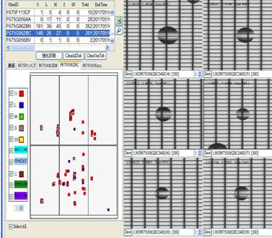 | 回流玻璃RW不淨造成，原始原因可能有二 1.CFDV TANK TEMP 25度降為24度 2.HP Zone 2/5/8/11 溫度因CD RANGE關係較其他ZONE大5度，因為MAP呈現中間集中性 | 1.調整CFDV RINSE段流量調大調小 NG 2.調整CFDV 調整風刀流量調大調小 NG 3.下刮CFDV風刀 NG 確認發現玻璃皆為回流玻璃，不論是HP PASS回流片，ILMT判回流，CV2判回流玻璃皆會，因此朝RW不淨方向測試 1.確認CFDV DEV 2-1/2-2 顯影壓力0.5偏低，流量40正常，確認機台各有一Shower head斷裂，更換後將顯影壓力恢復為1.5後，下片確認結果為非片片有，仍NG 2. 將OVEN "R" code玻璃PASS OVEN功能開啟，回流玻璃RE-Process後AOI點數OK | 制定廠內回流玻璃SKIP OVEN，軟體FUNCTION维特撰寫中 | WET TEAM

測試條件
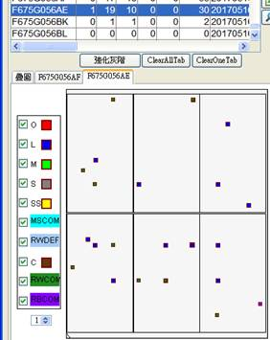
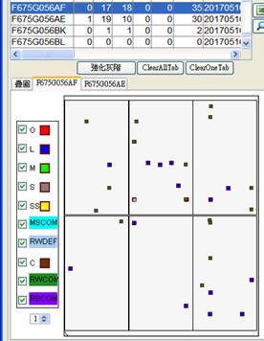

F675F113AV 爆點 | VCD ON/HP ON-CV2 回流
F675F113AT 爆點 | VCD ON/HP ON-CV2 回流
F675F137AT 爆點 | VCD ON/HP ON-CV2 回流

F675G056AE | VCD ON/HP PASS/OVEN PASS回流
F675G056AF | VCD ON/HP PASS/OVEN PASS回流
OK

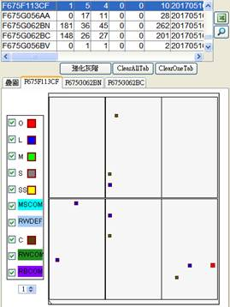
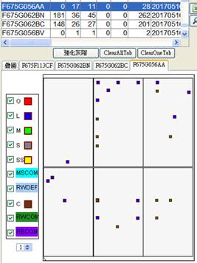

F675F113CF | VCD ON/HP ON/OVEN PASS回流
F675G056AA | VCD ON/HP ON/OVEN PASS回流

OK

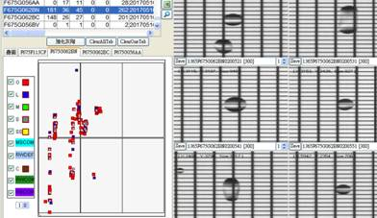
F675G062BN | VCD ON/HP PASS/OVEN ON回流
F675G062BC | VCD ON/HP PASS/OVEN ON回流

NG

多為此TYPE

水珠變小變少
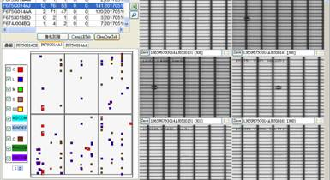

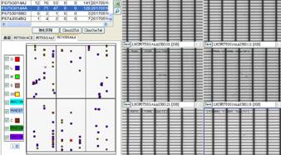
NG
平行長邊聚集
但無 Judge I
F675G014AA | VCD ON/HP ON/OVEN ON回流
F675G014AJ | VCD ON/HP ON/OVEN ON回流
DEV 1-1上噴壓力0.1-->0.15 流量24-->30 DEV 2-1上噴壓力0.05-->0.08 流量38-->46 (因為EDC卡50) DEV 2-1上噴壓力0.04-->0.08 流量37-->46 (因為EDC卡50) DEV 3-2上噴壓力0.06-->0.12 流量28-->33

結論 1. 回流玻璃建議請維特將軟體改成全部判SKIP OVEN
結論 2. 確認顯影壓力是否恢復手動點檢
結論 3. 待確認顯影機構是否異常

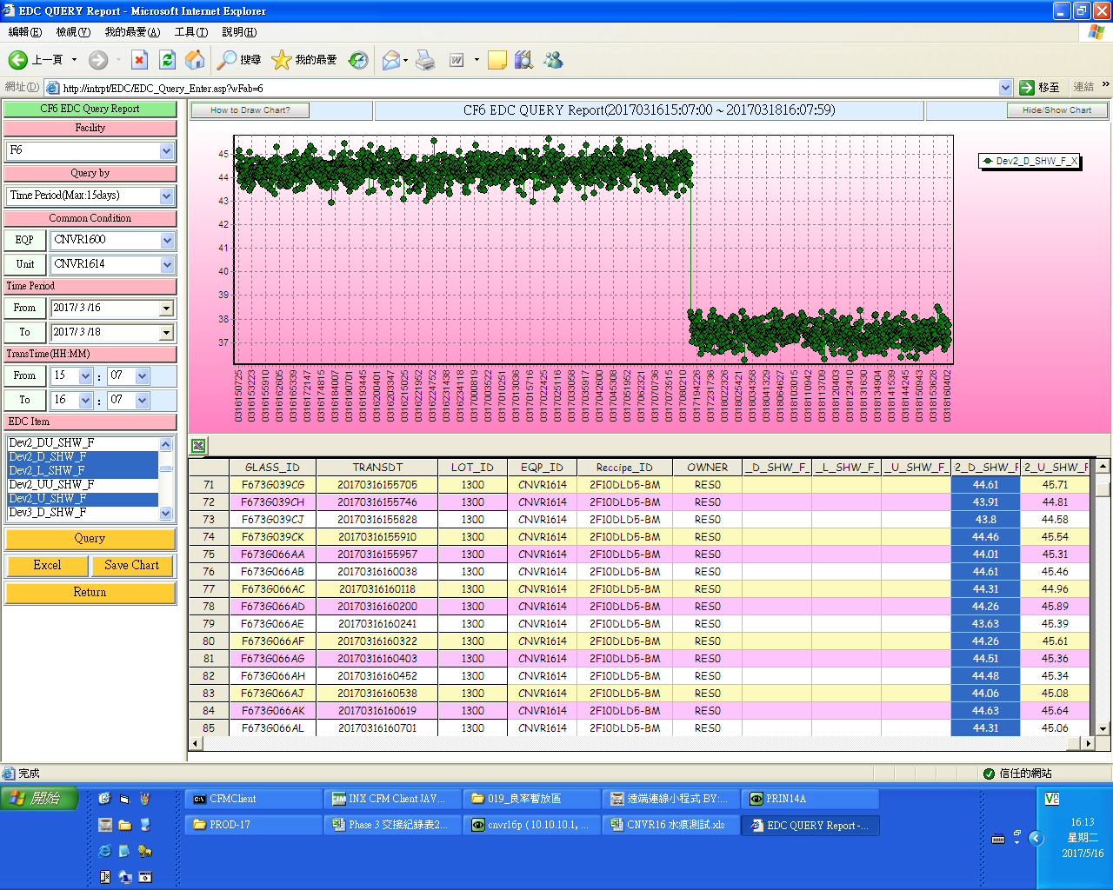

3/17 PM後流量就偏低了

